PART CD
Danby Model: DCF072A2WDB1 / DCF072A2WDB-3 / DCF072A3WDB / DCF072A3WDB-3
Factory Model:BD-198J
Effective Date:July 30th, 2014
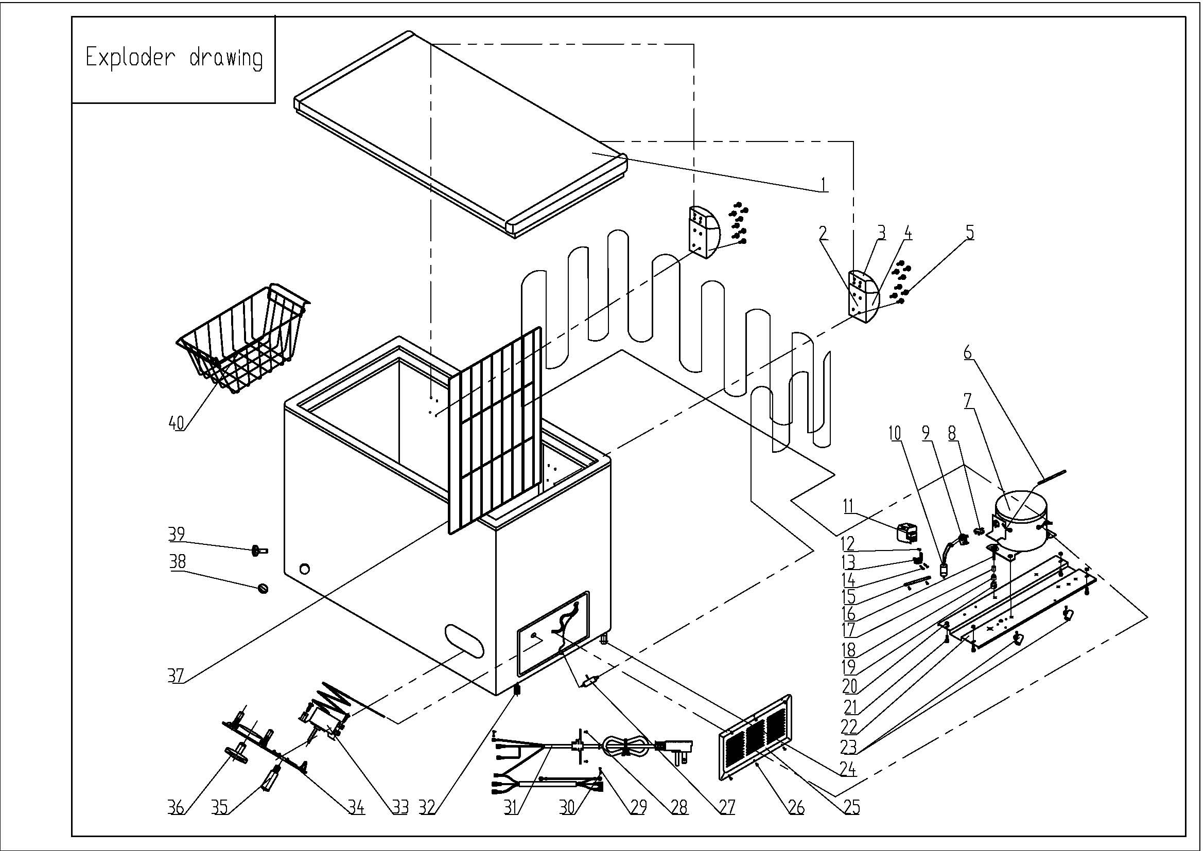
Revision: | DCF072A2WDB1 | DCF072A2WDB-3 DCF072A3WDB DCF072A3WDB-3
NO | PART NUMBER |  | PART DESCRIPTION (ENG) | QTY | Notes
1 | 3.1.06.2.1.0694 |  | Door Assy(white) | 1 | Special Order
2 | 1.05.06.07.013 |  | Door Hinge | 2
3 | 1.25.02.15.01.009U |  | Upper Hinge Cover(white) | 2
4 | 1.25.02.15.01.009B |  | Bottom Hinge Cover(white) | 2
5 | 1.05.03.03.013 |  | Hinge Fixing Screw | 16
6 | 3.5.3.05.016 |  | Compressor Pipe | 1 | Special Order
7 | 1.03.01.01.194 |  | Compressor | 1 | Special Order
8 | 1.03.01.01.194F |  | OLP | 1
9 | 1.03.01.01.194PTC |  | PTC Starter | 1
10 | 1.03.01.01.194C |  | Capacitor | 1
11 | 1.03.01.01.194G |  | Cover | 1 | Special Order
12 | 1.03.01.01.194K |  | Fixing Screw | 1 | Special Order
13 | 1.03.01.01.194L |  | Compressor Wire Clamp | 1 | Special Order
14 | 1.03.01.01.194M |  | Compressor Wire Clamp Screw | 2 | Special Order
15 | 3.1.01.20.003 | 3.5.2.01.0793 | Capacitor Bracket | 1 | Special Order
16 | 1.03.01.01.194D |  | Compressor Screw | 4 | Special Order
17 | 1.03.01.01.194A |  | Compressor Sleeve | 4 | Special Order
18 | 1.03.01.01.194B |  | Compressor Rubber Washer | 4 | Special Order
19 | 1.03.01.01.194I |  | Nut | 4 | Special Order
20 | 1.05.03.04.011 |  | Hexagon Nuts With Flange | 4 | Special Order
21 | 1.05.03.03.001 |  | Screw | 8 | Special Order
22 | 3.1.02.09.001 |  | Compressor Support(white) | 1 | Special Order
23 | 1.02.09.03.032 |  | Wire Clamp | 2 | Special Order
24 | 3.5.2.01.0503 |  | Roller | 2
25 | 3.1.02.16.001 |  | Compressor Cabin Cover(white) | 1
26 | 1.05.03.04.012 |  | Triangle Lock Screw | 6
27 | 1.03.30.03.014 |  | Filter | 1
28 | 1.05.03.02.006 |  | Self-Tapping Screw | 4
29 | 1.05.03.01.001 |  | Cooper Screw | 2
30 | 1.05.04.01.002 |  | Cooper Outer Gear Washer | 2
31 | 1.01.01.01.733R |  | Power Supply Cord Assy | 1
32 | 1.02.08.04.004 |  | DCFM ADJUSTABLE FOOT | 2
33 | 1.03.02.01.016 |  | Thermostat | 1
34 | 1.02.15.03.001 |  | Thermostat Cover(white) | 1
35 | 1.01.03.01.009R |  | Indicator Lamp | 1
36 | 1.02.15.06.034 | 1.02.15.06.058 | Thermostat Knob | 1
37 | 1.05.08.02.052 | 1.05.08.02.065 | Compartment Divider | 1
38 | 1.25.02.07.02.004 |  | Drain Plug(white) | 1
39 | 1.25.02.07.02.006 |  | Drain Hole Plug(white) | 1
40 | 1.05.08.02.050 |  | Basket | 1

